List films
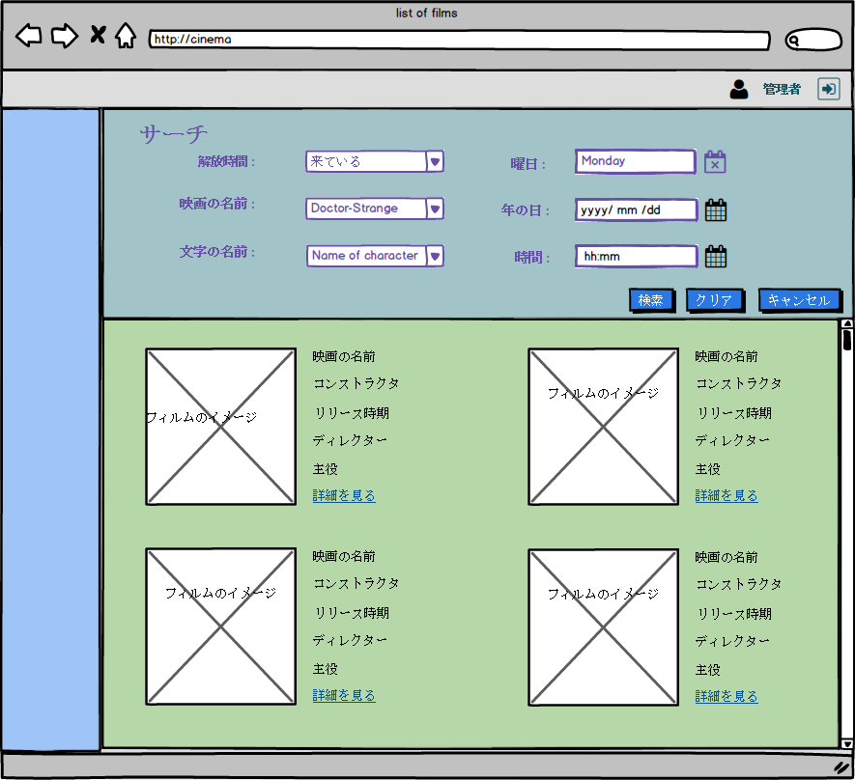

項目定義 - ListFilms
作成日付
画面項目（概要）

MOCK Project |  | プロジェクトID |  |  |  |  | 画面ID |  |  |  | 作成者 |  | レビューア
 |  | プロジェクト名 |  |  |  |  | 画面名 | 映画のリスト |  |  | 作成日 |  | レビュー日

項番 | 名称 | コントロール | タブ | I/O | データ タイプ | 最大長 | フォーマット | 必須 | 初期値 | イベント発生 時動作 | チェック | 入力データ 編集設定 | 出力データ 編集設定 | コメント
01 | 解放時間 | ラベル | - | - | - | - | - | - | - | - | - | - | - | -
02 | 映画の名前 | ラベル | - | - | - | - | - | - | - | - | - | - | - | -
03 | 曜日 | ラベル | - | - | - | - | - | - | - | - | - | - | - | -
04 | 文字の名前 | ラベル | - | - | - | - | - | - | - | - | - | - | - | -
05 | 年の日 | ラベル | - | - | - | - | - | - | - | - | - | - | - | -
06 | 時間 | ラベル | - | - | - | - | - | - | - | - | - | - | - | -
07 | 映画の名前 | ラベル | - | - | - | - | - | - | - | - | - | - | - | -
08 | コンストラクタ | ラベル | - | - | - | - | - | - | - | - | - | - | - | -
09 | ディレクター | ラベル | - | - | - | - | - | - | - | - | - | - | - | -
10 | 主役 | ラベル | - | - | - | - | - | - | - | - | - | - | - | -
11 | リリース時期 | ラベル | - | - | - | - | - | - | - | - | - | - | - | -
12 | 詳細を見る | ラベル | - | - | - | - | - | - | - | - | - | - | - | -
13 | フィルムのイメージ | ラベル
14 | 解放時間 | コンボボックス | 1 | I | X | 20 | - | - | - | - | - | Table Films | - | -
15 | 映画の名前 | コンボボックス | 2 | I | X | 20 | - | - | - | - | - | Table Name_Films | - | -
16 | 文字の名前 | コンボボックス | 3 | I | X | 20 | - | - | - | - | - | Table Characters | - | -
17 | 曜日 | コンボボックス | 4 | I | X | 10 | - | - | - | - | - | Table Films | - | -
18 | 年の日 | コンボボックス | 5 | I | X | 10 | yyyy-mm-dd | - | - | - | - | Table Films | - | -
19 | 時間 | コンボボックス | 6 | I | X | 10 | hh:mm | - | - | - | - | Table Films | - | -
20 | 詳細を見る | リンク | 7 | I | N | - | - | - | - | - | - | - | - | -
21 | フィルムのイメージ | 画像 | 8 | I | N | - | - | - | - | - | - | - | - | -
22 | 検索 | ボタン | 9 | - | - | - | - | - | - | Search | - | - | - | -
22 | クリア | ボタン | 9 | - | - | - | - | - | - | Clear | - | - | - | -
23 | キャンセル | ボタン | 9 | - | - | - | - | - | - | Cancel | - | - | - | -

詳細仕様書- ListFilms
作成日付
詳細仕様書

MOCK Project |  | プロジェクトID | 画面ID | 作成者 | レビューア
 |  | プロジェクト名 | 画面名 | 作成日 | レビュー日

 | List tất cả danh sách films trước khi thực hiện tìm kiếm
 | Danh sách list sắp xếp theo thời gian gần với hiện tại nhất
 | Check Item 1 bắt buộc phải chọn nếu không báo message : "[S3M0003E]：該当するデータが存在しません。"
 | Check Item5 phải lớn hon Item1 không thì báo message: "[S3M0004E]：上映がリリース日の日よりも大きいです"
 | check định dạng cho Item 4, gồm các thứ trong tuần nếu không báo message : [S3M0005E] ラオス人民大会堂
 | check định dạng cho item 5 yyyy/mm/dd nếu không báo message : [S3M0006E] 正しいフォームYYYY/ MM / DDを入力してください
 | check định dạng cho item 6 hh:mm nếu không báo message : [S3M0007E] 正しいhh：mm形式を入力してください

 | Click button 検索 sẽ hiển thị danh sách films theo nội dung search
 | Click button クリア sẽ xóa dữ liệu tại input
 | Click button キャンセル quay về màn hình chính

 | Click vào link 詳細を見る để qua trang view details

delete and update
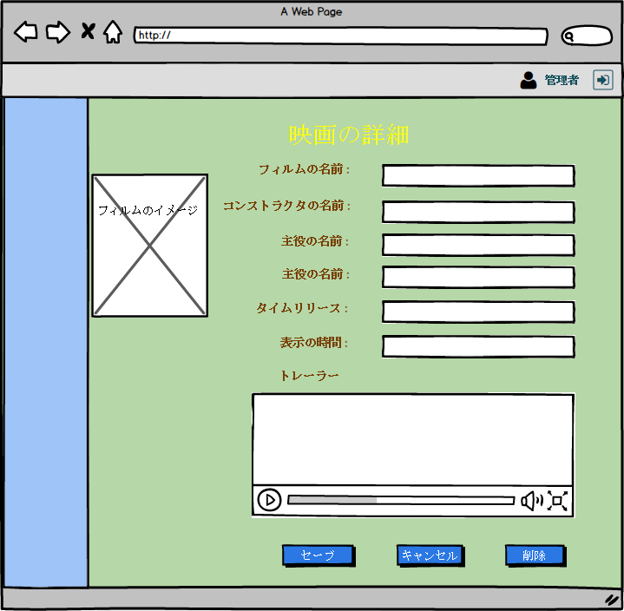

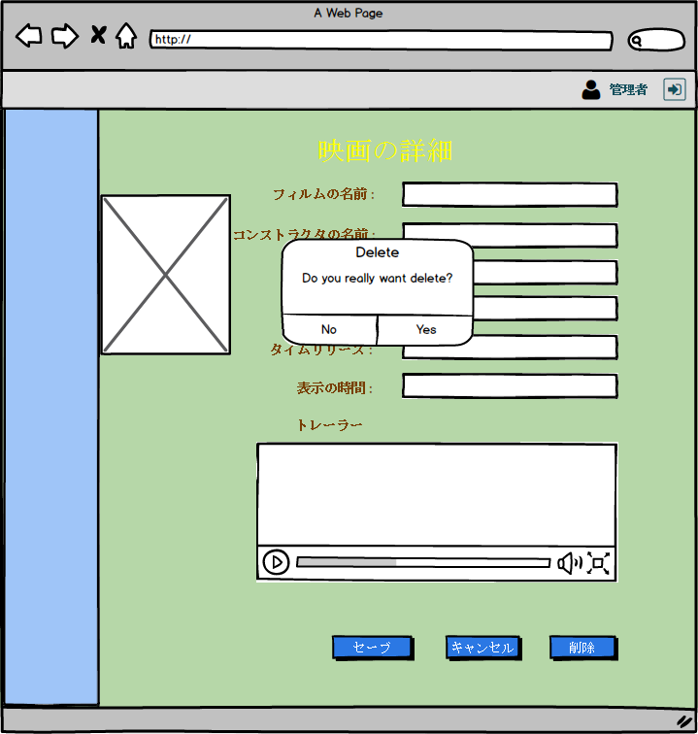

項目定義 - delete and update
作成日付
画面項目（概要）

MOCK Project |  | プロジェクトID | MP |  |  |  | 画面ID | AUTB232 |  |  | 作成者 |  | レビューア
画面詳細設計書 |  | プロジェクト名 |  |  |  |  | 画面名 | A 航空会社 - フライト試合ー登録 |  |  | 作成日 |  | レビュー日

項番 | 名称 | コントロール | タブ | I/O | データ タイプ | 最大長 | フォーマット | 必須 | 初期値 | イベント発生 時動作 | チェック | 入力データ 編集設定 | 出力データ 編集設定 | コメント
01 | フィルムの名前 | ラベル | - | - | - | - | - | - | - | - | - | - | - | -
02 | コンストラクタの名前 | ラベル | - | - | - | - | - | - | - | - | - | - | - | -
03 | 主役 | ラベル | - | - | - | - | - | - | - | - | - | - | - | -
04 | 女優 | ラベル | - | - | - | - | - | - | - | - | - | - | - | -
05 | タイムリリース | ラベル | - | - | - | - | - | - | - | - | - | - | - | -
06 | 表示の時間 | ラベル | - | - | - | - | - | - | - | - | - | - | - | -
07 | トレーラー | ラベル | - | - | - | - | - | - | - | - | - | - | - | -
08 | フィルムのイメージ | ラベル | - | - | - | - | - | - | - | - | - | - | - | -
09 | セーブ | ラベル | - | - | - | - | - | - | - | - | - | - | - | -
10 | キャンセル | ラベル | - | - | - | - | - | - | - | - | - | - | - | -
11 | 削除 | ラベル | - | - | - | - | - | - | - | - | - | - | - | -
14 | フィルムの名前 | テキストボックス | 1 | I | N | 10 | - | - | - | - | - | - | Table Films | -
15 | コンストラクタの名前 | テキストボックス | 2 | I | N | 10 | - | - | - | - | - | - | Table Films | -
16 | 主役 | テキストボックス | 3 | I | X | 10 | - | - | - | - | - | - | Table Films | -
17 | 女優 | テキストボックス | 4 | I | X | 10 | - | - | - | - | - | - | Table Films | -
18 | タイムリリース | テキストボックス | 5 | I | X | 10 | - | - | - | - | - | - | Table Films | -
19 | 表示の時間 | テキストボックス | 6 | I | X | 10 | - | - | - | - | - | - | Table Films | -
20 | トレーラー | ビデオ | 7 | I | X | - | - | - | - | - | - | - | Table Films | -
21 | フィルムのイメージ | 画像 | 8 | I | X | - | - | - | - | - | - | - | - | -
22 | セーブ | ボタン | 9 | - | - | - | - | - | - | Save | - | - | - | -
23 | キャンセル | ボタン | 10 | - | - | - | - | - | - | Cancel | - | - | - | -
24 | 削除 | ボタン | 11 | - | - | - | - | - | - | Delete | - | - | - | -

詳細仕様書 - delete and update
作成日付
詳細仕様書

MOCK Project |  | プロジェクトID | 画面ID |  | 作成者 | レビューア
 |  | プロジェクト名 | 画面名 | Delete and Update Film | 作成日 | レビュー日

 | - Hiển thị màn hình 映画の詳細 với data được fill out.

 | - Click button セーブ để lưu thông tin đã được edit trên 映画の詳細 screen và quay về trang list với message : S3M0024E を更新しました。

 | - Check bắt buộc cho tất cả các item, nếu không báo message : "[S3M0003E]：該当するデータが存在しません。"

 | - Click button キャンセル để hủy thao tác edit và quay về màn hình list với data không thay đổi

 | - Click button 削除 để delete

